Лист1
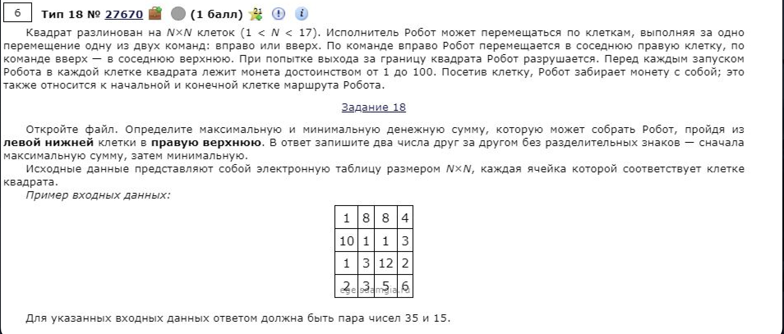
86 | 40 | 41 | 13 | 91 | 96 | 88 | 42 | 73 | 51
96 | 23 | 6 | 19 | 58 | 80 | 63 | 32 | 31 | 1
98 | 86 | 89 | 60 | 36 | 95 | 35 | 22 | 30 | 82
82 | 99 | 97 | 83 | 92 | 52 | 64 | 58 | 5 | 53
22 | 77 | 70 | 43 | 92 | 86 | 27 | 3 | 28 | 51
21 | 7 | 99 | 20 | 6 | 62 | 30 | 43 | 18 | 34
35 | 80 | 43 | 99 | 97 | 71 | 75 | 40 | 39 | 89
15 | 43 | 83 | 20 | 94 | 33 | 11 | 24 | 72 | 85
39 | 77 | 81 | 91 | 41 | 9 | 1 | 57 | 86 | 45
17 | 69 | 29 | 85 | 33 | 69 | 100 | 69 | 19 | 75

511 | 459 | 466 | 457 | 548 | 644 | 628 | 535 | 548 | 527
425 | 419 | 425 | 444 | 502 | 582 | 540 | 493 | 475 | 476
329 | 396 | 467 | 439 | 475 | 554 | 477 | 461 | 444 | 526
231 | 310 | 378 | 379 | 443 | 459 | 442 | 439 | 414 | 467
149 | 211 | 281 | 296 | 351 | 407 | 378 | 381 | 409 | 460
127 | 134 | 233 | 253 | 259 | 321 | 351 | 394 | 412 | 446
106 | 186 | 229 | 316 | 408 | 387 | 370 | 359 | 398 | 487
71 | 114 | 197 | 217 | 311 | 316 | 295 | 319 | 391 | 476 | 1388
56 | 133 | 196 | 287 | 274 | 283 | 284 | 341 | 427 | 472 | 527
17 | 86 | 115 | 200 | 233 | 302 | 402 | 471 | 490 | 565

